Temp.
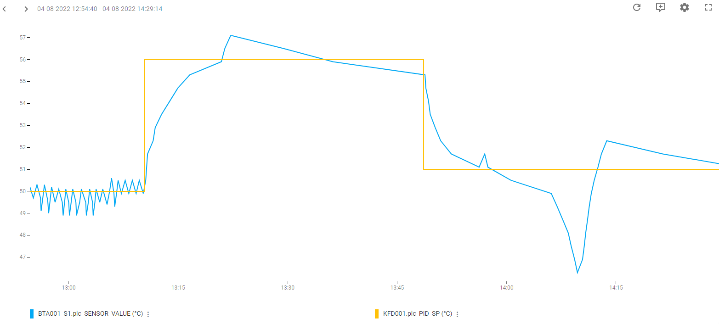
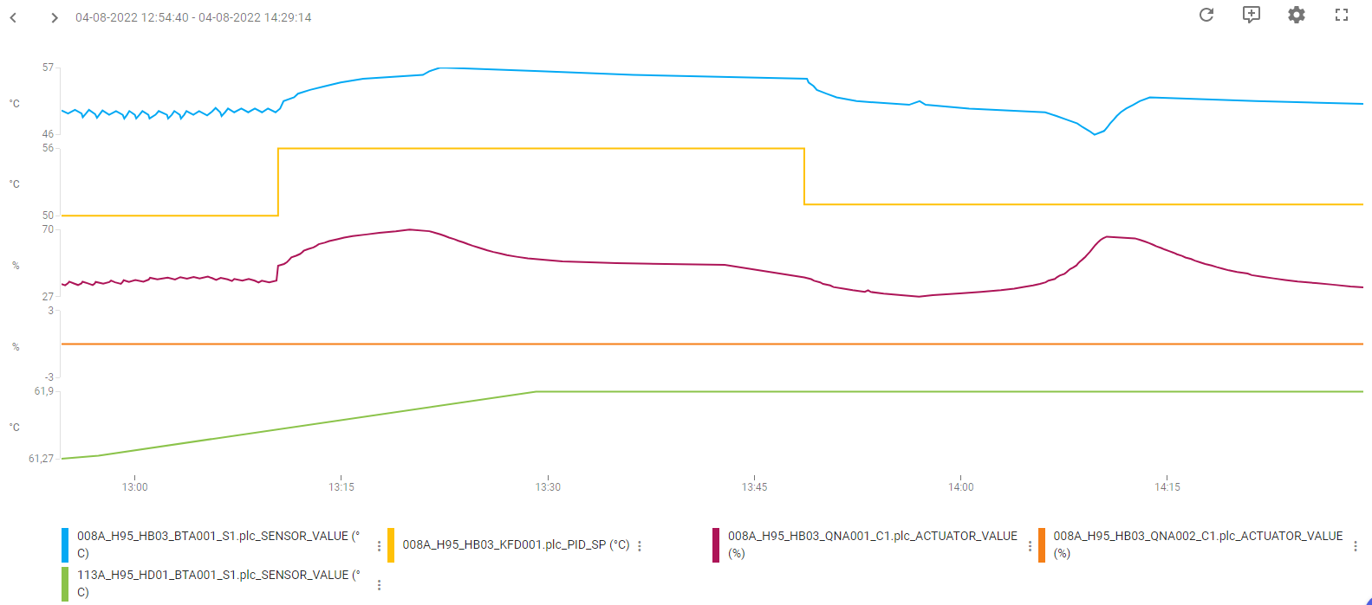
Regulering: | Temperatur-regulering
PI-Regulator: | KFD001
KP | 0.8
TN | 50
TV | 0
Note:

Ladekreds:
Udført dato: | 2022-08-04
Status: | Godkendt
Initialer: | SFA
Note: | Dykket i signalet mellem kl 14:00 og 14:15, skyldes udefrakommende ændringer af fjernvarmen på den fjernvarme-streng anlægget sidder på.

